Лист1
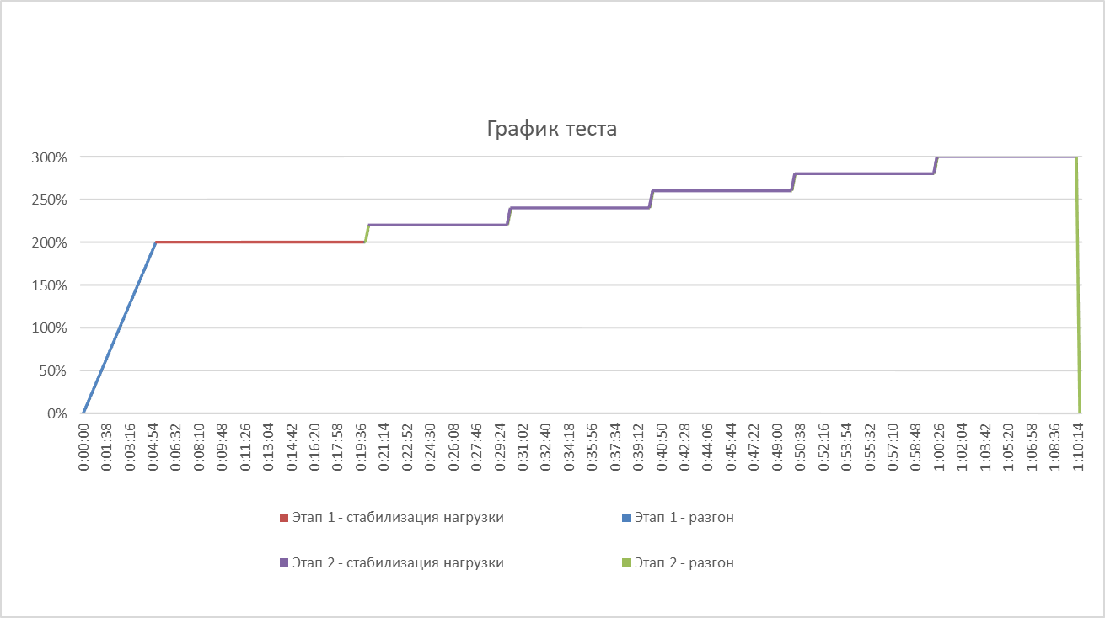
Требуется расчитать параметры (VU и Pacing) сценария НТ (для ваших двух скриптов)
Параметры:
* Список и интенсивности операций берутся из результатов задания 1 - ИЛИ из таблицы ниже (как хотите)
* В таблице ниже вводные постоянно меняются - это специально. Формулам это не помешает.
* Предполагается, что все операции выполняются не более 5 секунд (не забудьте, что нужно взять с запасом)
Параметры сценария НТ:
Первая ступенька теста: | 200%
На каждой новой ступеньке добавить: | 20%
Количество ступеней: | 5

Количество секунд в часе: | 3600

 | Скрипт | Интенсивность (оп/ч) | Время отклика (сек) | время отклика (с запасом) | 1 VU может выдать макс. Операций в час: | Операций в чаc, для 20% | VU (добавлять на каждой ступени) | VU (на первой ступени теста) | Оп/ч (на 1 VU) | Pacing (LoadRunner) | Оп/мин (Jmeter) | Проверка
 | Быстрый | 12070 | 5 | 10 | 360 | 2414 | 7 | 70 | 344.85714286 | 10.43910522 | 5.7476190476
 | Медленный | 110 | 5 | 10 | 360 | 22 | 1 | 10 | 22 | 163.63636364 | 0.36666666667

